Empresa de Lojística
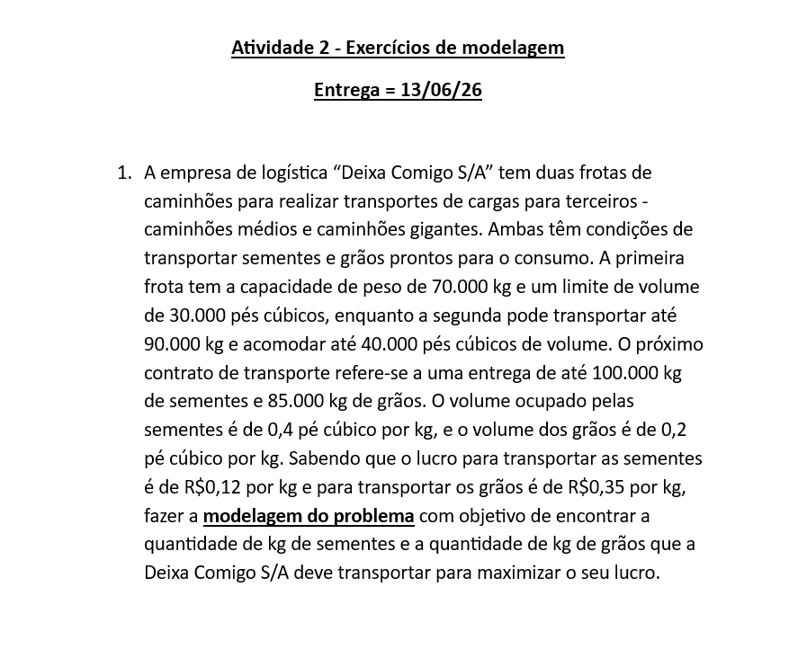
Logistica

Produtos | Sementes | Grãos | Função objetivo
Variaveis | 75000 | 85000
lucro | 0.12 | 0.35 | R$ 38,750.00
Restrições |  |  |  |  | Limites

Capacidade de peso | 1 | 1 | 160000 | ≤ | 160000
Capacitade de volume | 0.4 | 0.2 | 47000 | ≤ | 70000
Limite de contrato para sementes | 1 | 0 | 75000 | ≤ | 100000
Limite de contrato para grãos | 0 | 1 | 85000 | ≤ | 85000

Fabricante de fantasias
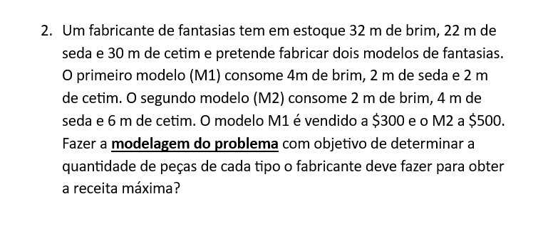
Fabricante de fantasias

Produto | M1 | M2 | Função objetivo
Variáveis | 7 | 2
Lucro | 300 | 500 | 3100
Restrições |  |  |  |  | Quant.

Quant. Brim | 4 | 2 | 32 | ≤ | 32
Quant. Seda | 2 | 4 | 22 | ≤ | 22
Qunat. Cetim | 2 | 6 | 26 | ≤ | 30

